Sheet1
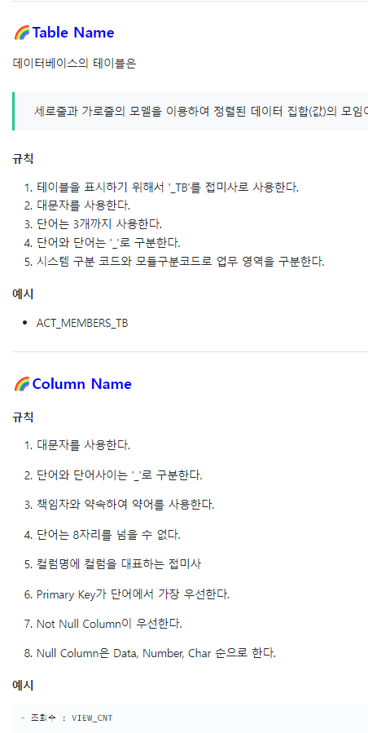
MEMBER_INFO | MEMBER_GRADE |  | MEMBER_LOG |  | AD |  | **변경사항 (3월 3일 회의내용 반영) (제거) PostCredentialYN 컬럼제거 Category 테이블에서 nation 컬럼제거 STATS_VISIT TABLE 제거 PAGE TABLE 제거 properToPost 칼럼 제거 Admin테이블 NO 컬럼 제거 **추가 MEMBER_INFO테이블 isBlock [활동정지 상태인지] 칼럼 추가 MEMBER_ENROLL테이블 IS_ROBOT 칼럼 추가 MEMBER_INFO 테이블 REPORT_CNT(리폿 당한 횟수 )칼럼 추가 **변경 각 테이블 겹치는 칼럼명들 같은 색상으로 CELL 하이라이트 표시 칼럼명 보기쉽게 수정 불린타입일만한 것들 칼럼명에 YN 붙이기(빠진 부분 있을듯) MEMBER_GRADE 테이블 NO 칼럼명 rate로 변경 PROD_FILER 테이블 Height 칼럼 -> Height_range로 변경 MEMBER_LOG 테이블 LengthOfVisit 칼럼 -> lastVisit로 변경 MEMBER_LOG 테이블 logininfoYN 칼럼 -> REMEMBER_ME로 변경 REPORT테이블 uploadDate 칼럼 -> reportDate로 변경 ADMIN 테이블에 있던 memsearch banner registYN 칼럼 -> MANAGE 테이블로 이동 REVIEW 테이블 SINGO 컬럼 -> DEFAULT ’N’ 수정 REVIEW 테이블 IS_FILTERED 컬럼 -> DEFAULT ’Y’ 수정 ?REPORT테이블의 TITLE,CONTENT는 리뷰신고에 한해서만? ?댓글도 신고할 수 있으면 댓글에 관련한 테이블도 만들어야 하나? | <일요일 회의(3월 5일 낮 12시)> -각 테이블마다 겹치는 변수 인지 해야함(일요일까지 확인해서) ex) AD no >> 차별화, review no >> 차별화 -기본키, 외래키, 데이터 타입정하기?
MEMBER_NO | RATE |  | RECENT_VISIT |  | AD_NO
MEMBER_ID | MEMBER_GRD |  | TOTAL_VISITS |  | AD_LOCATION | ex)S(side)/C(center)
MEMBER_PWD | MEMBER_ID |  | LAST_VISIT | (휴면계정으로 돌리기위해) | AD_COMPANY
MEMBER_GRD | MEMBER_NICK |  | LOGIN_TYPE |  | AD_PERIOD
MEMBER_NICK | TO_NXT_LVL |  | REMEMBER_ME |  | AD_PRICE
MEMBER_NATION |  |  | FIND_ACCOUNT
MEMBER_REVIEW_CNT | MEMBER_ENROLL
MEMBER_ENROLL_DATE | MEMBER_NO |  | GRADE |  | ADMIN
MEMBER_COMMENTS | MEMBER_ID |  | GREEN |  | ADMIN_ID
MEMBER_LIKES | MEMBER_PWD |  | SILVER |  | ADMIN_PWD
QUIT_YN | MEMBER_NICK |  | GOLD
IS_BLOCKED_YN | MEMBER_EMAIL |  | VIP
REPORT_CNT | MEMBER_NATION
 | MEMBER_PHONE |  |  |  | MANAGE
 | GENDER |  |  |  | MEMBER_MANAGE
 | QUIZ_NO |  |  |  | REVIEW_MANAGE
 | QUIZ_ANSWER |  |  |  | SINGO_REVIEW_MANAGE
 | RULE_AGREED_YN |  |  |  | SINGO_MEMBER_MANAGE
 | MEMBER_DOB |  |  |  | MEMBER_SEARCH
CATEGORY | IS_ROBOT_YN | (불린으로) |  |  | BANNER
PRODUCT_NO |  |  | REPORT |  | REGISTER_YN
PRODUCT_COMPANY |  |  | REPORT_NO |  | REVIEW_SEARCH
PRODUCT_TYPE |  |  | TITLE
PRODUCT_NAME |  |  | CONTENT |  | REVIEW
PRODUCT_PRICE |  |  | WRITER_ID |  | REVIEW_NO
 |  |  | REPORTER_ID |  | MEMBER_GRD
PROD_FILTER | REV_FILTER |  | IS_BLOCKED_YN |  | MEMBER_NICK
PROD_TYPE | NATION |  | BLOCK_REASON |  | REVIEW_TITLE
GENDER | PROD_TYPE |  | REPORT_DATE |  | REVIEW_CONTENT
AGE | RATING |  |  |  | PRODUCT_NAME
HEIGHT_RANGE | LIKE |  |  |  | REVIEW_RATE
 |  |  |  |  | IS_LIKE
 |  |  |  |  | IS_UNLIKE
 |  |  |  |  | REVIEW_DATE
 |  |  |  |  | IS_EDITABLE
 |  |  |  |  | SHARE_COUNT
 |  |  |  |  | IS_FILTERED_YN | (DEFAULT 'Y')
 |  |  |  |  | TAG_USED
 |  |  |  |  | SINGO_YN | (DEFAULT 'N')

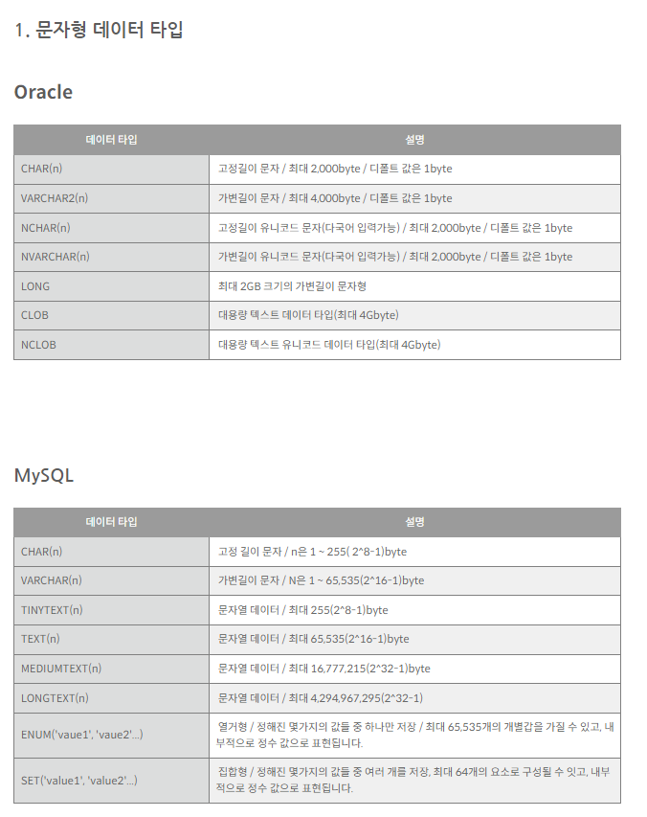
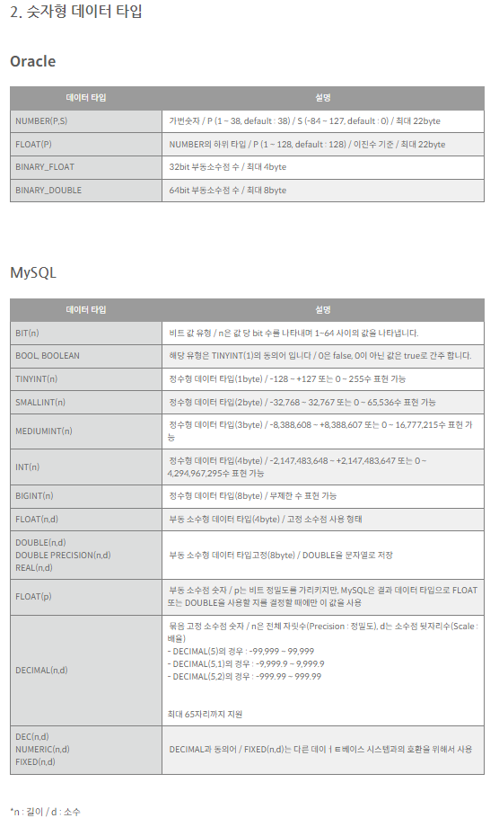
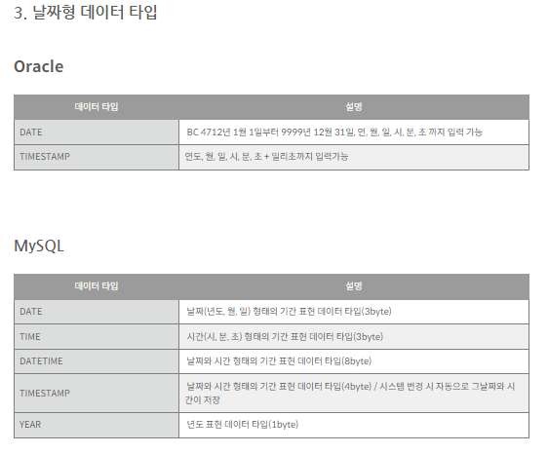

기본키, 왜래키 설명 : https://hwan-shell.tistory.com/286

